Половинное деление
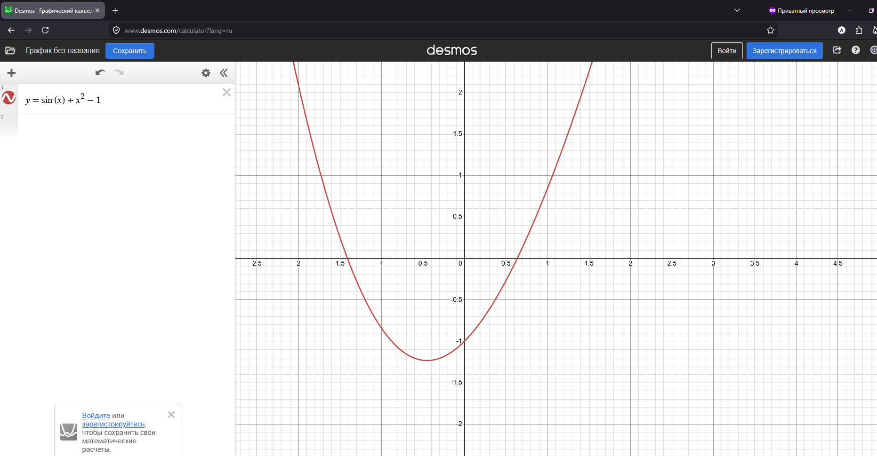
i | a | b | x | f(x) | точность
0 | 0.5 | 1 | 0.75 | 0.24413876002 | 0.25
1 | 0.5 | 0.75 | 0.625 | -0.02427772706 | 0.125
2 | 0.625 | 0.75 | 0.6875 | 0.10726333002 | 0.0625
3 | 0.625 | 0.6875 | 0.65625 | 0.040814139576 | 0.03125
4 | 0.625 | 0.65625 | 0.640625 | 0.0080970251637 | 0.015625
5 | 0.625 | 0.640625 | 0.6328125 | -0.0081333376424 | 0.0078125
6 | 0.6328125 | 0.640625 | 0.63671875 | -2.8878898679E-05 | 0.00390625
7 | 0.63671875 | 0.640625 | 0.638671875 | 0.0040313954619 | 0.001953125

